Constantes e Funções Auxiliares
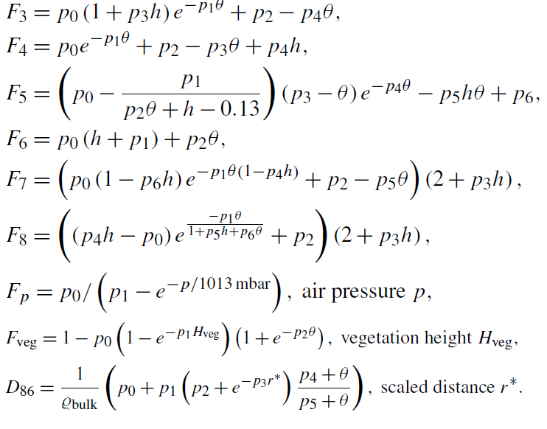
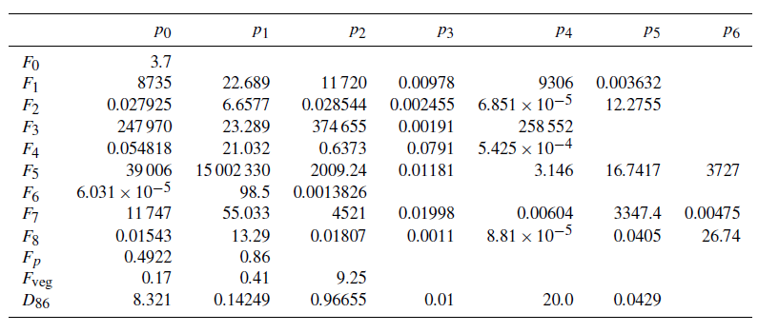
 | p0 | p1 | p2 | p3 | p4 | p5 | p6
F0 | 3.7
F1 | 8735 | 22.689 | 11720 | 0.00978 | 9306 | 0.003632
F2 | 0.027925 | 6.6577 | 0.028544 | 0.002455 | 0.00006851 | 12.2755
F3 | 247970 | 23.289 | 374655 | 0.00191 | 258552
F4 | 0.054818 | 21.032 | 0.6373 | 0.0791 | 0.0005425
F5 | 39006 | 15002330 | 2009.24 | 0.01181 | 3.146 | 16.7417 | 3727
F6 | 0.00006031 | 95.5 | 0.0013826
F7 | 11747 | 55.033 | 4521 | 0.01998 | 0.00604 | 3347.4 | 0.00475
F8 | 0.01543 | 13.29 | 0.01807 | 0.0011 | 0.0000881 | 0.0405 | 26.74
Fp | 0.4922 | 0.86
Fveg | 0.17 | 0.41 | 9.25
D86 | 8.321 | 0.14249 | 0.96655 | 0.01 | 20 | 0.0429

Hveg / m | Hveg/ kgm-2 | p / hPa | p / mbar | T / ºC | H / % | H / gm-3 | rbulk / g cm-3 | rágua / g cm-3 | Fp
0.35 | 1.54 | 995.25 | 995.25 | 20.25 | 58.2 | 10.21 | 1.8348623853 | 1 | 1.013554507

Ponderação Vertical
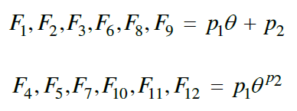
 |  |  |  |  |  |  |  |  |  |  |  |  |  |  |  |  |  |  |  |  |  |  | #NUM!
Amostra | Cápsulas | Raio / m | Perfil | Profundidade / cm | ϑV / % | ϑV | F7 | F8 | F9 | F10 | F11 | F12 | Wd (r, ϑ) | ϑV * Wd (r, ϑ) | ∑ (ϑV * Wd (r, ϑ)) | ∑ (Wd (r, ϑ)) | θp
1.1.1 | A | 2 | 1 | 5.00 | 61.04 | 0.6104 | -154.62 | -0.86 | 5.49 | 1.02 | 0.07 | -154.99 | 4.52E-02 | 2.76E-02 | 3.23E-02 | 6.08E-02 | 0.5313
1.1.2 | B |  |  | 15.00 | 29.83 | 0.2983 | -141.53 | -0.82 | 5.34 | 1.02 | 0.04 | -141.77 | 1.43E-02 | 4.28E-03
1.1.3 | C |  |  | 30.00 | 34.17 | 0.3417 | -143.93 | -0.83 | 5.36 | 1.02 | 0.04 | -144.19 | 1.23E-03 | 4.20E-04
1.2.1 | D |  | 2 | 5.00 | 42.83 | 0.4283 | -148.00 | -0.84 | 5.41 | 1.02 | 0.05 | -148.30 | 3.91E-02 | 1.68E-02 | 2.20E-02 | 5.22E-02 | 0.4220
1.2.2 | E |  |  | 15.00 | 40.94 | 0.4094 | -147.18 | -0.84 | 5.40 | 1.02 | 0.05 | -147.47 | 1.19E-02 | 4.86E-03
1.2.3 | F |  |  | 30.00 | 34.24 | 0.3424 | -143.96 | -0.83 | 5.36 | 1.02 | 0.04 | -144.23 | 1.22E-03 | 4.19E-04
1.3.1 | G |  | 3 | 5.00 | 36.82 | 0.3682 | -145.26 | -0.83 | 5.38 | 1.02 | 0.05 | -145.54 | 3.64E-02 | 1.34E-02 | 1.87E-02 | 5.03E-02 | 0.3720
1.3.2 | H |  |  | 15.00 | 39.10 | 0.3910 | -146.34 | -0.83 | 5.39 | 1.02 | 0.05 | -146.63 | 1.23E-02 | 4.81E-03
1.3.3 | I |  |  | 30.00 | 30.99 | 0.3099 | -142.20 | -0.82 | 5.35 | 1.02 | 0.04 | -142.44 | 1.57E-03 | 4.85E-04
1.4.1 | J |  | 4 | 5.00 | 43.44 | 0.4344 | -148.26 | -0.84 | 5.41 | 1.02 | 0.05 | -148.56 | 3.94E-02 | 1.71E-02 | 2.26E-02 | 5.17E-02 | 0.4364
1.4.2 | K |  |  | 15.00 | 47.37 | 0.4737 | -149.86 | -0.84 | 5.43 | 1.02 | 0.06 | -150.17 | 1.03E-02 | 4.89E-03
1.4.3 | L |  |  | 30.00 | 28.00 | 0.2800 | -140.43 | -0.82 | 5.33 | 1.02 | 0.04 | -140.66 | 1.95E-03 | 5.47E-04
1.5.1 | M |  | 5 | 5.00 | 48.68 | 0.4868 | -150.36 | -0.84 | 5.43 | 1.02 | 0.06 | -150.68 | 4.14E-02 | 2.02E-02 | 2.54E-02 | 5.35E-02 | 0.4758
1.5.2 | N |  |  | 15.00 | 44.53 | 0.4453 | -148.71 | -0.84 | 5.41 | 1.02 | 0.05 | -149.02 | 1.10E-02 | 4.90E-03
1.5.3 | O |  |  | 30.00 | 36.37 | 0.3637 | -145.04 | -0.83 | 5.37 | 1.02 | 0.05 | -145.31 | 1.04E-03 | 3.78E-04
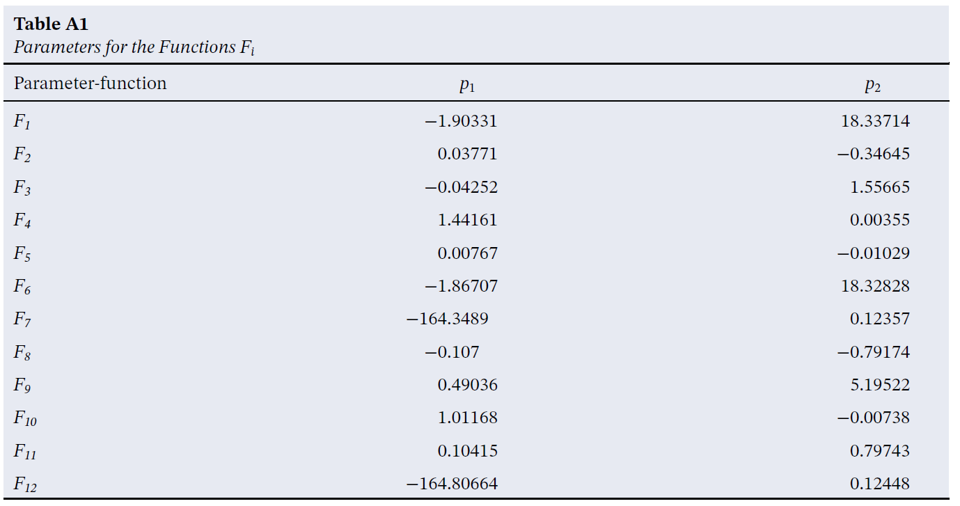
1.6.1 | P |  | 6 | 5.00 | 44.40 | 0.4440 | -148.66 | -0.84 | 5.41 | 1.02 | 0.05 | -148.96 | 3.98E-02 | 1.77E-02 | 2.28E-02 | 5.44E-02 | 0.4186
1.6.2 | Q |  |  | 15.00 | 35.26 | 0.3526 | -144.49 | -0.83 | 5.37 | 1.02 | 0.05 | -144.75 | 1.32E-02 | 4.65E-03
1.6.3 | R |  |  | 30.00 | 32.09 | 0.3209 | -142.81 | -0.83 | 5.35 | 1.02 | 0.04 | -143.06 | 1.44E-03 | 4.62E-04
2.1.1 | S | 20 | 1 | 5.00 | 51.50 | 0.5150 | -151.41 | -0.85 | 5.45 | 1.02 | 0.06 | -151.74 | 4.24E-02 | 2.18E-02 | 2.69E-02 | 5.77E-02 | 0.4659
2.1.2 | U |  |  | 15.00 | 33.36 | 0.3336 | -143.50 | -0.83 | 5.36 | 1.02 | 0.04 | -143.76 | 1.36E-02 | 4.54E-03
2.1.3 | T |  |  | 30.00 | 30.05 | 0.3005 | -141.66 | -0.82 | 5.34 | 1.02 | 0.04 | -141.90 | 1.68E-03 | 5.04E-04 |  |  |  |  | p1 | p2
2.2.1 | V |  | 2 | 5.00 | 53.55 | 0.5355 | -152.14 | -0.85 | 5.46 | 1.02 | 0.06 | -152.48 | 4.31E-02 | 2.31E-02 | 2.81E-02 | 5.61E-02 | 0.5012 | F7 | -164.3489 | 0.12357
2.2.2 | W |  |  | 15.00 | 38.59 | 0.3859 | -146.11 | -0.83 | 5.38 | 1.02 | 0.05 | -146.39 | 1.24E-02 | 4.79E-03 |  |  |  | F8 | -0.107 | -0.79174
2.2.3 | X |  |  | 30.00 | 42.90 | 0.4290 | -148.03 | -0.84 | 5.41 | 1.02 | 0.05 | -148.33 | 6.24E-04 | 2.68E-04 |  |  |  | F9 | 0.49036 | 5.19522
2.3.1 | Y |  | 3 | 5.00 | 51.91 | 0.5191 | -151.56 | -0.85 | 5.45 | 1.02 | 0.06 | -151.89 | 4.25E-02 | 2.21E-02 | 2.72E-02 | 5.59E-02 | 0.4873 | F10 | 1.01168 | -0.00738
2.3.2 | Z |  |  | 15.00 | 38.70 | 0.3870 | -146.16 | -0.83 | 5.39 | 1.02 | 0.05 | -146.44 | 1.24E-02 | 4.80E-03 |  |  |  | F11 | 0.10415 | 0.79743
2.3.3 | 1 |  |  | 30.00 | 37.23 | 0.3723 | -145.46 | -0.83 | 5.38 | 1.02 | 0.05 | -145.73 | 9.73E-04 | 3.62E-04 |  |  |  | F12 | -164.80664 | 0.12448
2.4.1 | 2 |  | 4 | 5.00 | 53.37 | 0.5337 | -152.08 | -0.85 | 5.46 | 1.02 | 0.06 | -152.42 | 4.30E-02 | 2.30E-02 | 2.81E-02 | 5.27E-02 | 0.5323
2.4.2 | 3 |  |  | 15.00 | 54.46 | 0.5446 | -152.46 | -0.85 | 5.46 | 1.02 | 0.06 | -152.80 | 8.71E-03 | 4.74E-03
2.4.3 | 4 |  |  | 30.00 | 36.65 | 0.3665 | -145.18 | -0.83 | 5.37 | 1.02 | 0.05 | -145.45 | 1.02E-03 | 3.73E-04
2.5.1 | 5 |  | 5 | 5.00 | 65.19 | 0.6519 | -155.89 | -0.86 | 5.51 | 1.01 | 0.07 | -156.26 | 4.62E-02 | 3.01E-02 | 3.52E-02 | 5.77E-02 | 0.6104
2.5.2 | 6 |  |  | 15.00 | 44.38 | 0.4438 | -148.65 | -0.84 | 5.41 | 1.02 | 0.05 | -148.96 | 1.10E-02 | 4.90E-03
2.5.3 | 7 |  |  | 30.00 | 45.76 | 0.4576 | -149.21 | -0.84 | 5.42 | 1.02 | 0.06 | -149.52 | 4.97E-04 | 2.27E-04
3.1.1 | 8 | 50 | 1 | 5.00 | 65.06 | 0.6506 | -155.85 | -0.86 | 5.51 | 1.01 | 0.07 | -156.22 | 4.61E-02 | 3.00E-02 | 3.52E-02 | 5.85E-02 | 0.6015
3.1.2 | 9 |  |  | 15.00 | 41.90 | 0.4190 | -147.60 | -0.84 | 5.40 | 1.02 | 0.05 | -147.89 | 1.16E-02 | 4.87E-03 |  |  |  | rbulk / g cm-3 |  | Hveg/ kgm-2 | p / mbar | -0.85705645801
3.1.3 | 10 |  |  | 30.00 | 40.92 | 0.4092 | -147.17 | -0.84 | 5.40 | 1.02 | 0.05 | -147.46 | 7.29E-04 | 2.98E-04 |  |  |  | 1.8348623853 |  | 1.54 | 995.25
3.2.1 | 11 |  | 2 | 5.00 | 54.07 | 0.5407 | -152.32 | -0.85 | 5.46 | 1.02 | 0.06 | -152.66 | 4.32E-02 | 2.34E-02 | 2.86E-02 | 5.62E-02 | 0.5085
3.2.2 | 12 |  |  | 15.00 | 40.22 | 0.4022 | -146.86 | -0.83 | 5.39 | 1.02 | 0.05 | -147.14 | 1.20E-02 | 4.84E-03
3.2.3 | 13 |  |  | 30.00 | 38.22 | 0.3822 | -145.93 | -0.83 | 5.38 | 1.02 | 0.05 | -146.21 | 9.01E-04 | 3.44E-04
3.3.1 | 14 |  | 3 | 5.00 | 65.43 | 0.6543 | -155.96 | -0.86 | 5.52 | 1.01 | 0.07 | -156.33 | 4.62E-02 | 3.02E-02 | 3.53E-02 | 5.86E-02 | 0.6028
3.3.2 | 15 |  |  | 15.00 | 40.92 | 0.4092 | -147.17 | -0.84 | 5.40 | 1.02 | 0.05 | -147.46 | 1.19E-02 | 4.86E-03
3.3.2 | 16 |  |  | 30.00 | 44.70 | 0.4470 | -148.78 | -0.84 | 5.41 | 1.02 | 0.05 | -149.09 | 5.41E-04 | 2.42E-04

Ponderação Horizontal
$$\overline{θ}$$
 |  |  |  |  |  |  |  |  |  |  | Método 1
Amostra | Cápsulas | Raio / m | Perfil | Profundidade / cm | ϑV | θp | Fp | Fveg | r* | r* novo | F1 | F2 | F3 | F4 | F5 | F6 | Wr (h, ϑ) | ϑp * Wr (r, ϑ) | ∑ (ϑp * Wr (r, ϑ)) | ∑ (Wr (r, ϑ))
1.1.1 | A | 2 | 1 | 5 | 0.61 | 0.53132 | 1.01355 | 0.92013 | 2.14453 | 1.94392 | 17.32586 | -0.32641 | 1.53406 | 1.43838 | 0.00772 | 17.33626 | 3540.82720 | 1881.32885 | 2.99E+04 | 6.66E+04 | 0.44867
1.1.2 | B |  |  | 15 | 0.30 |  | 1.01355 | 0.86076 | 2.29245 |  |  |  |  |  |  |  | 3231.23191 | 1716.83323
1.1.3 | C |  |  | 30 | 0.34 |  | 1.01355 | 0.84083 | 2.34680 |  |  |  |  |  |  |  | 3125.22074 | 1660.50688
1.2.1 | D |  | 2 | 5 | 0.43 | 0.42203 | 1.01355 | 0.84083 | 2.34680 |  | 17.53389 | -0.33054 | 1.53871 | 1.43720 | 0.00774 | 17.54032 | 3411.26200 | 1439.64907
1.2.2 | E |  |  | 15 | 0.41 |  | 1.01355 | 0.84083 | 2.34680 |  |  |  |  |  |  |  | 3411.26200 | 1439.64907
1.2.3 | F |  |  | 30 | 0.34 |  | 1.01355 | 0.84083 | 2.34680 |  |  |  |  |  |  |  | 3411.26200 | 1439.64907
1.3.1 | G |  | 3 | 5 | 0.37 | 0.37200 | 1.01355 | 0.84083 | 2.34680 |  | 17.62911 | -0.33242 | 1.54083 | 1.43656 | 0.00775 | 17.63373 | 3546.37080 | 1319.25488
1.3.2 | H |  |  | 15 | 0.39 |  | 1.01355 | 0.84083 | 2.34680 |  |  |  |  |  |  |  | 3546.37080 | 1319.25488
1.3.3 | I |  |  | 30 | 0.31 |  | 1.01355 | 0.84083 | 2.34680 |  |  |  |  |  |  |  | 3546.37080 | 1319.25488
1.4.1 | J |  | 4 | 5 | 0.43 | 0.43641 | 1.01355 | 0.84083 | 2.34680 |  | 17.50652 | -0.32999 | 1.53809 | 1.43737 | 0.00774 | 17.51348 | 3372.83527 | 1471.92480
1.4.2 | K |  |  | 15 | 0.47 |  | 1.01355 | 0.84083 | 2.34680 |  |  |  |  |  |  |  | 3372.83527 | 1471.92480
1.4.3 | L |  |  | 30 | 0.28 |  | 1.01355 | 0.84083 | 2.34680 |  |  |  |  |  |  |  | 3372.83527 | 1471.92480
1.5.1 | M |  | 5 | 5 | 0.49 | 0.47585 | 1.01355 | 0.84083 | 2.34680 |  | 17.43145 | -0.32851 | 1.53642 | 1.43781 | 0.00773 | 17.43984 | 3268.57500 | 1555.34322
1.5.2 | N |  |  | 15 | 0.45 |  | 1.01355 | 0.84083 | 2.34680 |  |  |  |  |  |  |  | 3268.57500 | 1555.34322
1.5.3 | O |  |  | 30 | 0.36 |  | 1.01355 | 0.84083 | 2.34680 |  |  |  |  |  |  |  | 3268.57500 | 1555.34322
1.6.1 | P |  | 6 | 5 | 0.44 | 0.41861 | 1.01355 | 0.84083 | 2.34680 |  | 17.54040 | -0.33066 | 1.53885 | 1.43716 | 0.00774 | 17.54671 | 3420.43428 | 1431.81986
1.6.2 | Q |  |  | 15 | 0.35 |  | 1.01355 | 0.84083 | 2.34680 |  |  |  |  |  |  |  | 3420.43428 | 1431.81986
1.6.3 | R |  |  | 30 | 0.32 |  | 1.01355 | 0.84083 | 2.34680 |  |  |  |  |  |  |  | 3420.43428 | 1431.81986
2.1.1 | S | 20 | 1 | 5 | 0.51 | 0.46594 | 1.01355 | 0.84083 | 23.46798 | 19.43924 | 17.45031 | -0.32888 | 1.53684 | 1.43771 | 0.00773 | 17.45834 | 332.65261 | 154.99561
2.1.2 | U |  |  | 15 | 0.33 |  | 1.01355 | 0.84083 | 23.46798 |  |  |  |  |  |  |  | 332.65261 | 154.99561
2.1.3 | T |  |  | 30 | 0.30 |  | 1.01355 | 0.84083 | 23.46798 |  |  |  |  |  |  |  | 332.65261 | 154.99561 |  |  |  | p1 | p2
2.2.1 | V |  | 2 | 5 | 0.54 | 0.50122 | 1.01355 | 0.84083 | 23.46798 |  | 17.38316 | -0.32755 | 1.53534 | 1.43808 | 0.00772 | 17.39247 | 325.07188 | 162.93273 |  |  | F1 | -1.90331 | 18.33714
2.2.2 | W |  |  | 15 | 0.39 |  | 1.01355 | 0.84083 | 23.46798 |  |  |  |  |  |  |  | 325.07188 | 162.93273 |  |  | F2 | 0.03771 | -0.34645
2.2.3 | X |  |  | 30 | 0.43 |  | 1.01355 | 0.84083 | 23.46798 |  |  |  |  |  |  |  | 325.07188 | 162.93273 |  |  | F3 | -0.04252 | 1.55665
2.3.1 | Y |  | 3 | 5 | 0.52 | 0.48730 | 1.01355 | 0.84083 | 23.46798 |  | 17.40966 | -0.32807 | 1.53593 | 1.43794 | 0.00773 | 17.41846 | 328.05816 | 159.86150 |  |  | F4 | 1.44161 | 0.00355
2.3.2 | Z |  |  | 15 | 0.39 |  | 1.01355 | 0.84083 | 23.46798 |  |  |  |  |  |  |  | 328.05816 | 159.86150 |  |  | F5 | 0.00767 | -0.01029
2.3.3 | 1 |  |  | 30 | 0.37 |  | 1.01355 | 0.84083 | 23.46798 |  |  |  |  |  |  |  | 328.05816 | 159.86150 |  |  | F6 | -1.86707 | 18.32828
2.4.1 | 2 |  | 4 | 5 | 0.53 | 0.53230 | 1.01355 | 0.84083 | 23.46798 |  | 17.32401 | -0.32638 | 1.53402 | 1.43839 | 0.00772 | 17.33444 | 318.44012 | 169.50539
2.4.2 | 3 |  |  | 15 | 0.54 |  | 1.01355 | 0.84083 | 23.46798 |  |  |  |  |  |  |  | 318.44012 | 169.50539
2.4.3 | 4 |  |  | 30 | 0.37 |  | 1.01355 | 0.84083 | 23.46798 |  |  |  |  |  |  |  | 318.44012 | 169.50539
2.5.1 | 5 |  | 5 | 5 | 0.65 | 0.61043 | 1.01355 | 0.84083 | 23.46798 |  | 17.17530 | -0.32343 | 1.53069 | 1.43909 | 0.00771 | 17.18856 | 302.03833 | 184.37417
2.5.2 | 6 |  |  | 15 | 0.44 |  | 1.01355 | 0.84083 | 23.46798 |  |  |  |  |  |  |  | 302.03833 | 184.37417
2.5.3 | 7 |  |  | 30 | 0.46 |  | 1.01355 | 0.84083 | 23.46798 |  |  |  |  |  |  |  | 302.03833 | 184.37417
3.1.1 | 8 | 50 | 1 | 5 | 0.65 | 0.60152 | 1.01355 | 0.84083 | 58.66996 | 48.59810 | 17.19225 | -0.32377 | 1.53107 | 1.43901 | 0.00771 | 17.20519 | 92.93640 | 55.90348
3.1.2 | 9 |  |  | 15 | 0.42 |  | 1.01355 | 0.84083 | 58.66996 |  |  |  |  |  |  |  | 92.93640 | 55.90348
3.1.3 | 10 |  |  | 30 | 0.41 |  | 1.01355 | 0.84083 | 58.66996 |  |  |  |  |  |  |  | 92.93640 | 55.90348 |  |  |  | rbulk / g cm-3 | p / mbar | H / gm-3
3.2.1 | 11 |  | 2 | 5 | 0.54 | 0.50851 | 1.01355 | 0.84083 | 58.66996 |  | 17.36929 | -0.32727 | 1.53503 | 1.43815 | 0.00772 | 17.37886 | 99.01920 | 50.35191 |  |  |  | 1.8348623853 | 995.25 | 10.21
3.2.2 | 12 |  |  | 15 | 0.40 |  | 1.01355 | 0.84083 | 58.66996 |  |  |  |  |  |  |  | 99.01920 | 50.35191
3.2.3 | 13 |  |  | 30 | 0.38 |  | 1.01355 | 0.84083 | 58.66996 |  |  |  |  |  |  |  | 99.01920 | 50.35191
3.3.1 | 14 |  | 3 | 5 | 0.65 | 0.60280 | 1.01355 | 0.84083 | 58.66996 |  | 17.18983 | -0.32372 | 1.53102 | 1.43902 | 0.00771 | 17.20281 | 92.85426 | 55.97232
3.3.2 | 15 |  |  | 15 | 0.41 |  | 1.01355 | 0.84083 | 58.66996 |  |  |  |  |  |  |  | 92.85426 | 55.97232
3.3.2 | 16 |  |  | 30 | 0.45 |  | 1.01355 | 0.84083 | 58.66996 |  |  |  |  |  |  |  | 92.85426 | 55.97232

Método N0
Dados retirados no dia 28/01/2026, desde as 11:29 às 12:29

$$\overline{θ}$$
 | Contagens 23:30 | Contagens 22:30 | N | CI | Ch | Cp | Cveg | Ncorr | a0 | a1 | a2 | N0
0.44866904084 | 1138 | 668 | 470 | 1.0692364902 | 0.990334 | 1.1163287598 | 1.0140547995 | 563.38704665 | 0.0808 | 0.372 | 0.115 | 1093.2198355

